Sheet1
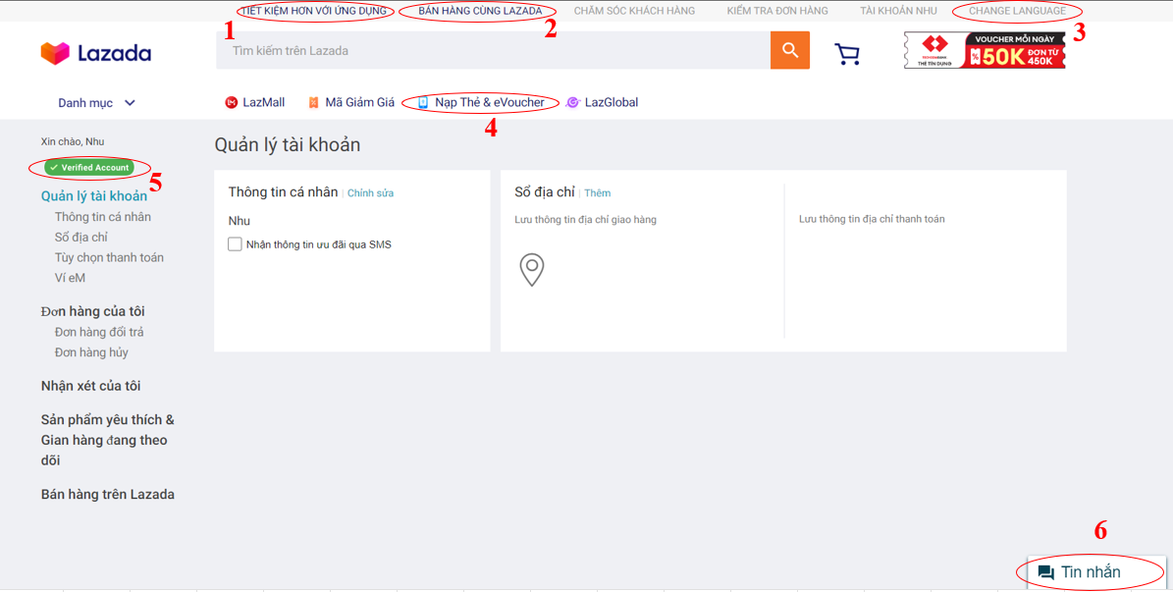

BUG_ID | BUG_OVERVIEW | BUG_DETAIL | EXPECTED RESULT | NOTE/ REFERRENCES
1 | Vi phạm chuẩn window | Button có màu khác với chuẩn button còn lại | Cần đổi màu button thành màu xám | Note 1
2 | Vi phạm chuẩn window | Button có màu khác với chuẩn button còn lại | Cần đổi màu button thành màu xám | Note 2
3 | Lỗi ngôn ngữ | Button phải Tiếng Việt khi đang ở ngôn ngữ Tiếng Việt | Chuyển sang Tiếng Việt là "Thay đổi ngôn ngữ" | Note 3
4 | Lỗi ngôn ngữ | Chữ eVoucher không đúng quy cách | Đổi thành chữ E-Voucher | Note 4
5 | Lỗi ngôn ngữ | Phải ghi bằng Tiếng Việt khi đang ở ngôn ngữ Tiếng việt | Chuyển sang Tiếng Việt là "Tài khoản đã xác minh" | Note 5
6 | Lỗi vị trí | "Tài khoản đã xác minh" phải nằm kế tên tài khoản | Chuyển vị trí sang kế bên tên tài khoản | Note 5
7 | Vi phạm chuẩn window | Button Tin nhắn không phù hợp với bây giờ | Chuyển sang dạng bong bóng chat và xích qua bên phải | Note 6
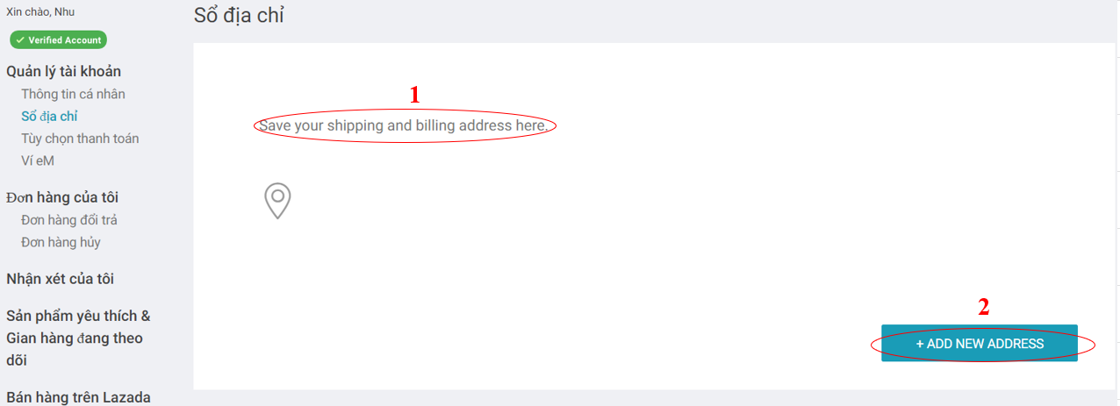

BUG_ID | BUG_OVERVIEW | BUG_DETAIL | EXPECTED RESULT | NOTE/ REFERRENCES
8 | Lỗi ngôn ngữ | Phải là Tiếng Việt khi đang ở ngôn ngữ Tiếng Việt | Cần đổi màu button thành màu xám | Note 1
9 | Lỗi ngôn ngữ | Button phải Tiếng Việt khi đang ở ngôn ngữ Tiếng Việt | Cần đổi màu button thành màu xám | Note 2
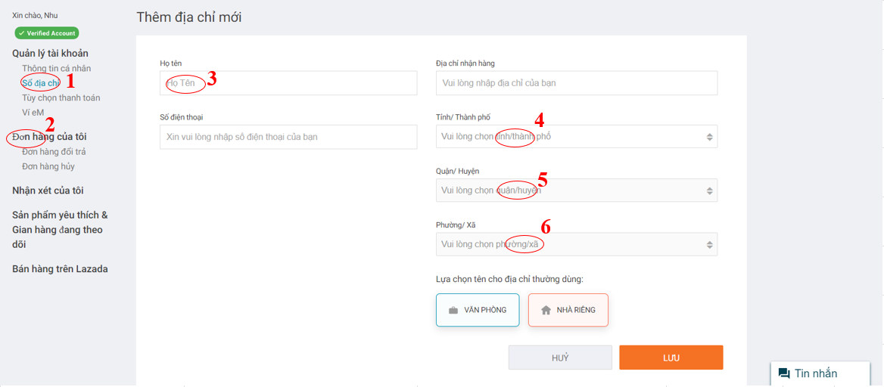

BUG_ID | BUG_OVERVIEW | BUG_DETAIL | EXPECTED RESULT | NOTE/ REFERRENCES
10 | Lỗi font chữ | Phải dùng cùng font chữ | Sửa lại font chữ | Note 1
11 | Lỗi font chữ | Phải dùng cùng font chữ | Sửa lại font chữ | Note 2
12 | Lỗi ngôn ngữ | Chỉ viết hoa từ đầu tiên | Đổi thành "Họ tên" thay vì "Họ Tên" | Note 3
13 | Lỗi cú pháp | Sau "/" phải có cách | Sửa thành "tỉnh/ thành phố" | Note 4
14 | Lỗi cú pháp | Sau "/" phải có cách | Sửa thành "quận/ huyện" | Note 5
15 | Lỗi cú pháp | Sau "/" phải có cách | Sửa thành "phường/ xã" | Note 6
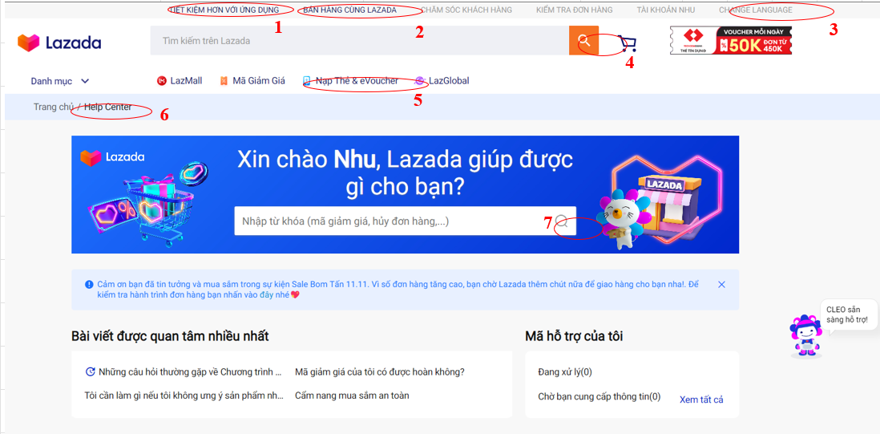

BUG_ID | BUG_OVERVIEW | BUG_DETAIL | EXPECTED RESULT | NOTE/ REFERRENCES
16 | Vi phạm chuẩn window | Button có màu khác với chuẩn button còn lại | Cần đổi màu button thành màu xám | Note 1
17 | Vi phạm chuẩn window | Button có màu khác với chuẩn button còn lại | Cần đổi màu button thành màu xám | Note 2
18 | Lỗi ngôn ngữ | Button phải Tiếng Việt khi đang ở ngôn ngữ Tiếng Việt | Chuyển sang Tiếng Việt là "Thay đổi ngôn ngữ" | Note 3
19 | Vi phạm chuẩn window | Button tìm kiếm phải giống nhau | Đổi thành cùng 1 hình button | Note 4, note 7
20 | Lỗi ngôn ngữ | Chữ eVoucher không đúng quy cách | Đổi thành chữ E-Voucher | Note 5
21 | Lỗi ngôn ngữ | Button phải Tiếng Việt khi đang ở ngôn ngữ Tiếng Việt | Chuyển sang Tiếng Việt là "Trung tâm trợ giúp" | Note 5
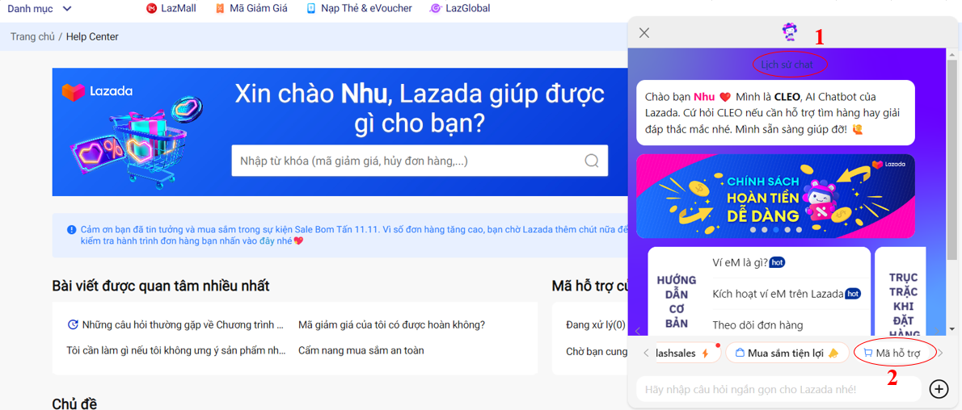

BUG_ID | BUG_OVERVIEW | BUG_DETAIL | EXPECTED RESULT | NOTE/ REFERRENCES
22 | Vi phạm chuẩn window | Màu chữ bị chìm với màu nền | Cần đổi màu chữ | Note 1
23 | Vi phạm chuẩn window | Button có màu khác với chuẩn button còn lại | Cần thêm viền cam cho button | Note 2

